Solicitud gráfica
 | Área: | Matemáticas |  |  | Fecha:
 | Grado: | 9
 | Título del tema: | Los cuerpos geométricos |  |  | ¿Cuaderno de estudio o recurso? | Recurso
 | Editor: |  |  |  | Motor del recurso | Diaporama F1

 | Código guión o recurso: | MA_09_11_REC100 | ← Para determinar este código, visite la hoja de Ayuda
 |  |  |  |  | ESPECIFICACIÓN DE ARCHIVOS A ENTREGAR
Núm. | Archivo Shutterstock o ruta en web | Imagen para: | Tipo | Ubicación de la imagen en el recurso Diaporama F1 | Nombre imagen SMALL | Tamaño imagen SMALL | Nombre imagen ZOOM | Tamaño imagen ZOOM | Descripción | Observaciones
IMG01 | 245136442 | Recurso Diaporama F1 | Fotografía | Contenido | MA_09_11_REC100_IMG01.png | 950 x 608 px |  |  |  | 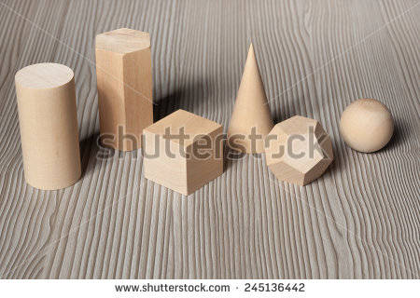
IMG02 | ver observaciones | Recurso Diaporama F1 | Ilustración | Contenido | MA_09_11_REC100_IMG02.png | 950 x 608 px |  |  | Pirámide hexagonal truncada y cono truncado como en la imagen de referencia | 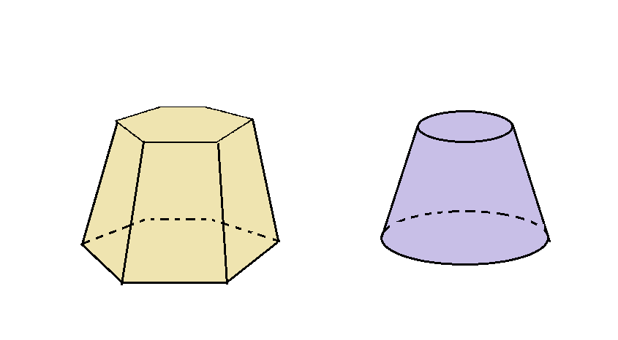
IMG03 | ver observaciones | Recurso Diaporama F1 | Ilustración | Contenido | MA_09_11_REC100_IMG03.png | 950 x 608 px |  |  | Cono como el que se muestra en la imagen de referencia, con un plano que lo corta y un cono truncado que sale de este corte, SIN las medidas que se indican en el cono truncado. | 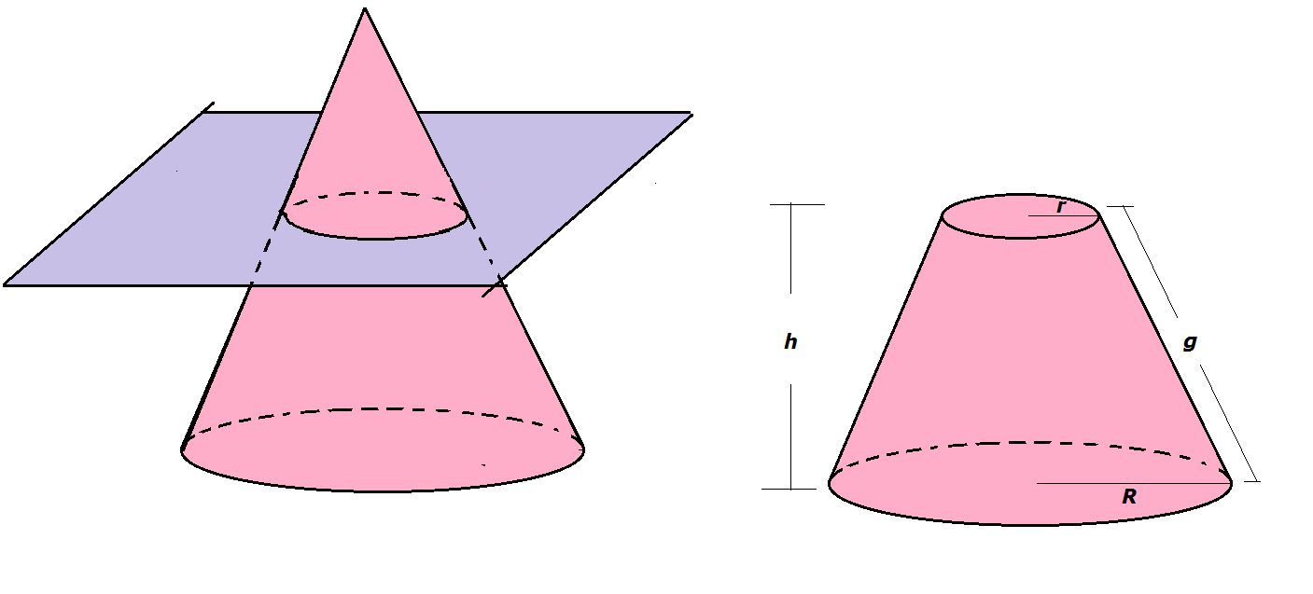
IMG04 | ver observaciones | Recurso Diaporama F1 | Ilustración | Contenido | MA_09_11_REC100_IMG04.png | 950 x 608 px |  |  | Tronco de cono como en la imagen de referencia, en el que se incluye la Fórmula 01 de la carpeta de fórmulas. | 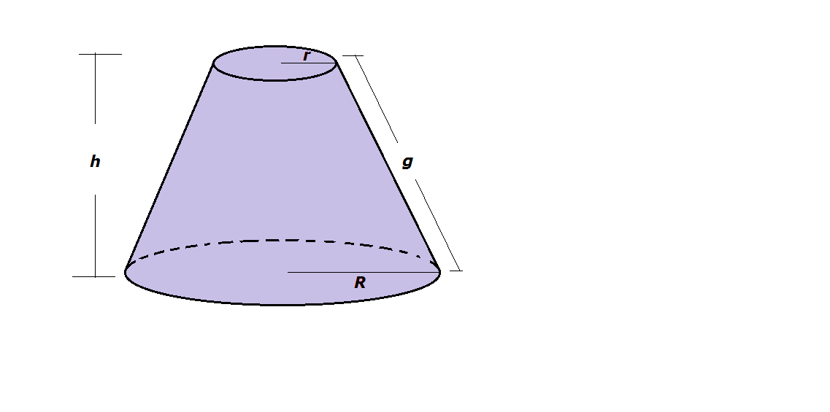
IMG05 | ver observaciones | Recurso Diaporama F1 | Ilustración | Contenido | MA_09_11_REC100_IMG05.png | 950 x 608 px |  |  | Figura del "desarrollo" de un cono truncado, como se muestra en la imagen de referencia. Con la fórmula 02 de la carpeta de fórmulas | 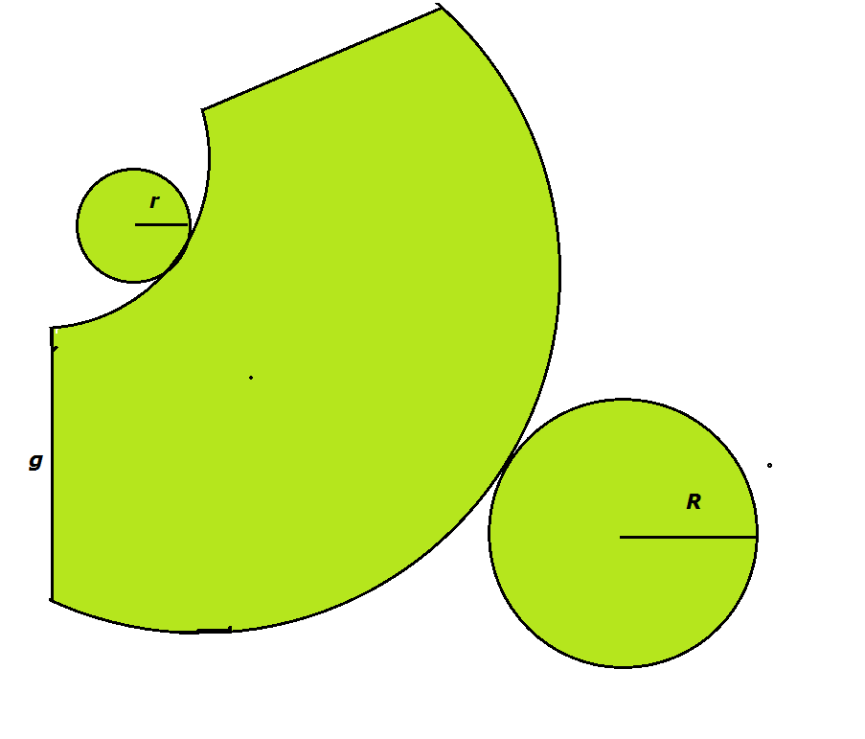
IMG06 | ver observaciones | Recurso Diaporama F1 | Ilustración | Contenido | MA_09_11_REC100_IMG06.png | 950 x 608 px |  |  | Pirámide de base pentagonal y tronco de pirámide como en la imagen de referencia | 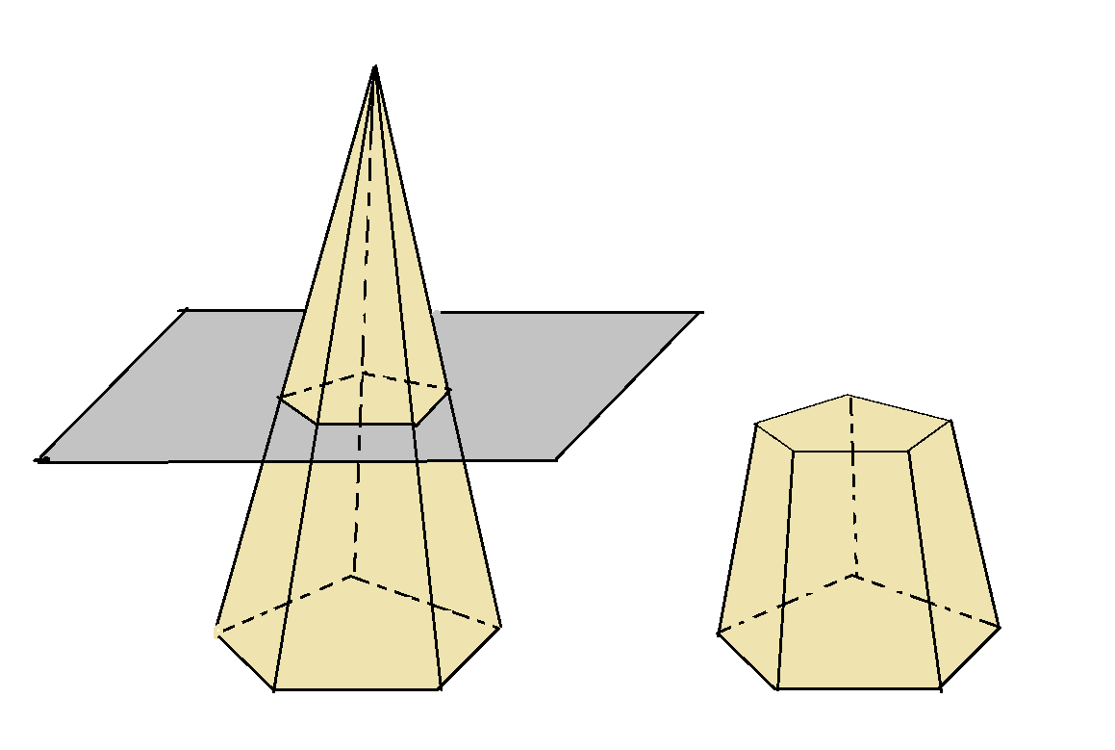
IMG07 | ver observaciones | Recurso Diaporama F1 | Ilustración | Contenido | MA_09_11_REC100_IMG07.png | 950 x 608 px |  |  | Tronco de pirámide como se muestra en la ilustración, con las medidas indicadas y la fórmula 05 de la carpeta de fórmulas. | 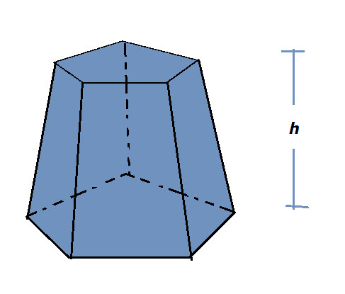
IMG08 | ver observaciones | Recurso Diaporama F1 | Ilustración | Contenido | MA_09_11_REC100_IMG08.png | 950 x 608 px |  |  | Desarrollo de un tronco de pirámide como se muestra en la imagen de referencia, con la fórmula 06 de la carpeta de fórmulas. | 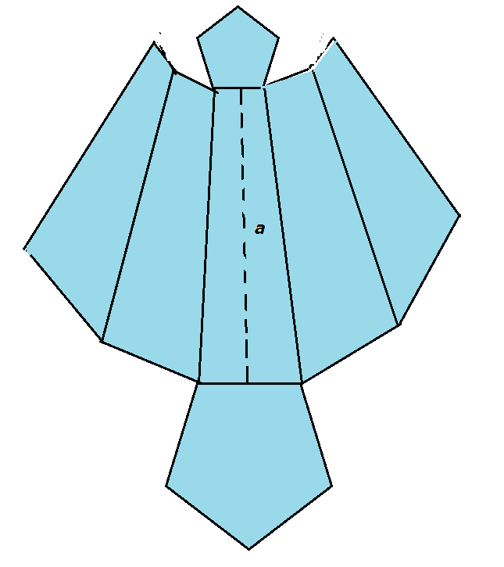
IMG09 | ver observaciones | Recurso Diaporama F1 | Ilustración | Contenido | MA_09_11_REC100_IMG09.png | 950 x 608 px |  |  | Tronco de cono como en la imagen de referencia, en el que se incluye las Fórmulas 03 y 04 de la carpeta de fórmulas. | 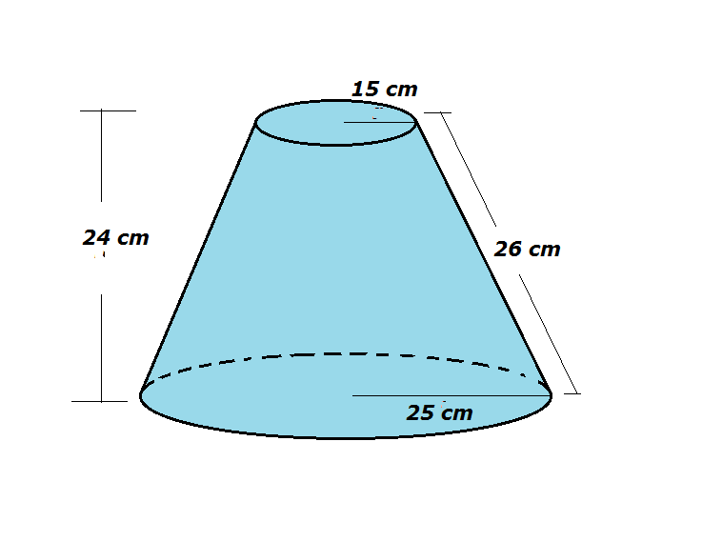
IMG10 | ver observaciones | Recurso Diaporama F1 | Ilustración | Contenido | MA_09_11_REC100_IMG10.png | 950 x 608 px |  |  | Imagen como en la referencia, con las medidas indicadas y las fórmulas 07 y 08 | 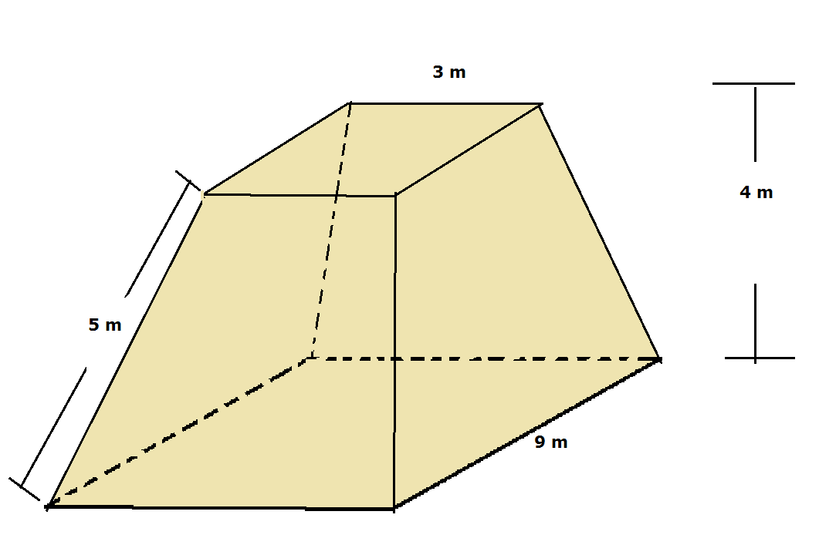 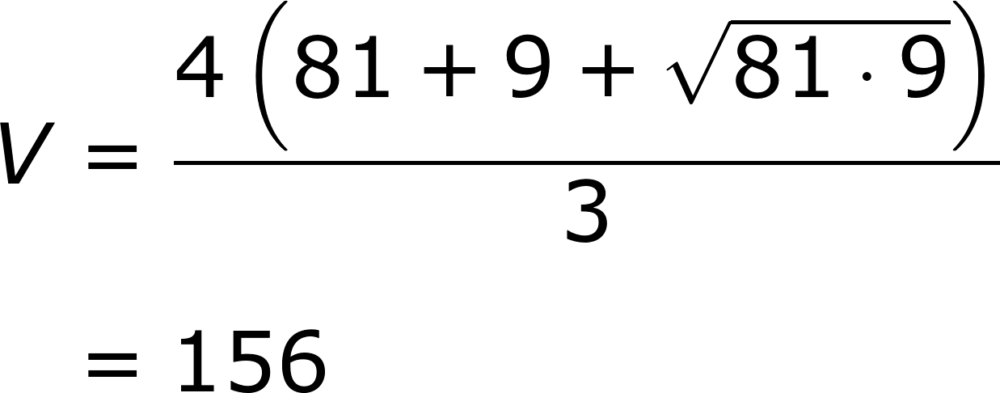
IMG11 | ver observaciones | Recurso Diaporama F1 | Ilustración | Contenido | MA_09_11_REC100_IMG11.png | 950 x 608 px |  |  | Imagen como en la referencia con las medidas indicadas | 